Sheet1
b = | 0.2
h = | 0.01

GRAFIK x TERHADAP y
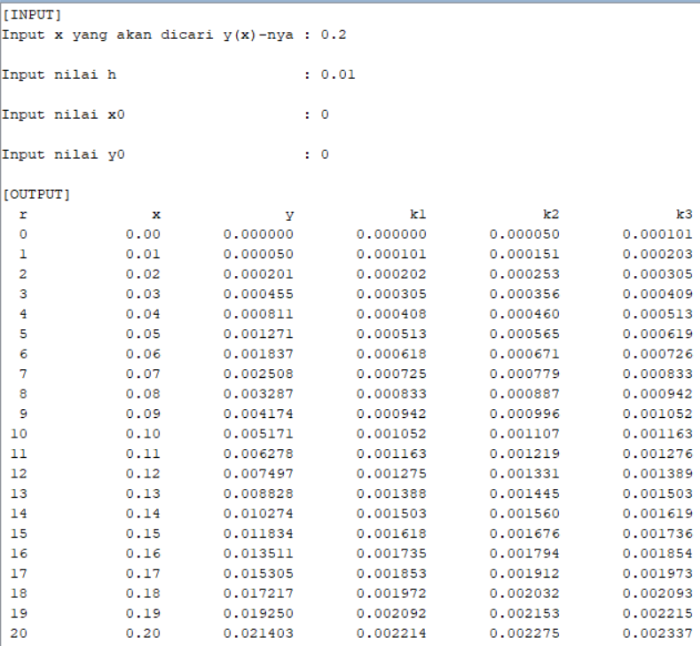
r | x | y | k1 | k2 | k3 | Grafik | Screenshot:
0 | 0 | 0 | 0 | 0.00005 | 0.000101
1 | 0.01 | 5.0166667E-05 | 0.00010050166667 | 0.000151004175 | 0.0002025167335
2 | 0.02 | 2.0133918E-04 | 0.00020201339183 | 0.00025302345879 | 0.00030505372709
3 | 0.03 | 4.5453268E-04 | 0.00030454532676 | 0.00035606805339 | 0.00040862123456
4 | 0.04 | 8.1077247E-04 | 0.00040810772472 | 0.00046014826334 | 0.00051322961273
5 | 0.05 | 1.2710942E-03 | 0.00051271094203 | 0.00056527449674 | 0.00061888932255
6 | 0.06 | 1.8365439E-03 | 0.00061836543912 | 0.00067145726631 | 0.00072561093005
7 | 0.07 | 2.5081782E-03 | 0.00072508178151 | 0.00077870719042 | 0.0008334051075
8 | 0.08 | 3.2870641E-03 | 0.00083287064093 | 0.00088703499413 | 0.0009422826344
9 | 0.09 | 4.1742796E-03 | 0.00094174279635 | 0.00099645151033 | 0.0010522543986
10 | 0.1 | 5.1709135E-03 | 0.0010517091351 | 0.0011069676807 | 0.0011633313973
11 | 0.11 | 6.2780654E-03 | 0.0011627806538 | 0.0012185945571 | 0.0012755247384
12 | 0.12 | 7.4968460E-03 | 0.0012749684599 | 0.0013313433022 | 0.0013888456413
13 | 0.13 | 8.8283772E-03 | 0.0013882837721 | 0.0014452251909 | 0.0015033054381
14 | 0.14 | 1.0273792E-02 | 0.001502737922 | 0.0015602516116 | 0.001618915575
15 | 0.15 | 1.1834236E-02 | 0.0016183423552 | 0.001676434067 | 0.001735687613
16 | 0.16 | 1.3510863E-02 | 0.0017351086323 | 0.0017937841755 | 0.0018536332295
17 | 0.17 | 1.5304843E-02 | 0.0018530484299 | 0.0019123136721 | 0.0019727642191
18 | 0.18 | 1.7217354E-02 | 0.0019721735421 | 0.0020320344099 | 0.0020930924949
19 | 0.19 | 1.9249588E-02 | 0.0020924958816 | 0.002152958361 | 0.00221463009
20 | 0.2 | 2.1402748E-02 | 0.0022140274806 | 0.002275097618 | 0.0023373891582
.: Jadi, didapatkan dengan Metode Runge-Kuta orde tiga, kurang lebih y(0,2) = 0,021407027…

